METODO SECANTE Y BISECCION
 |  |  |  |  |  |  |  |  |  |  | x | y
METODO DE LA BISECCION |  |  |  |  |  |  |  |  |  |  | 0 | -21
 |  |  |  |  |  |  |  |  |  |  | 1 | -21.22554093
# | a | b | m | f(a) | f(b) | f(m) | f(a)f(m) | ERROR | tol |  | 2 | -16.95303242
0 | 0 | 8 | 4 | -21 | -110 | 19 | -408.8168659 |  | 0.005 |  | 3 | -4.023176381
1 | 0 | 4 | 2 | -21 | 19 | -17 | 356.0136809 | -1 |  |  | 4 | 19.4674698
2 | 2 | 4 | 3 | -17 | 19 | -4 | 68.20503963 | 0.3333333333 |  |  | 5 | 50.40184997
3 | 3 | 4 | 3.5 | -4 | 19 | 6 | -25.87044523 | 0.1428571429 |  |  | 6 | 74.48958248
4 | 3 | 3.5 | 3.25 | -4 | 6 | 1 | -3.477581221 | -0.07692307692 |  |  | 7 | 52.57359257
5 | 3 | 3.25 | 3.125 | -4 | 1 | -2 | 6.698250066 | -0.04 |  |  | 8 | -109.8450379
6 | 3.125 | 3.25 | 3.1875 | -2 | 1 | 0 | 0.7019380659 | 0.01960784314
7 | 3.1875 | 3.25 | 3.21875 | 0 | 1 | 0 | -0.09109400438 | 0.009708737864
8 | 3.1875 | 3.21875 | 3.203125 | 0 | 0 | 0 | 0.04389064808 | -0.00487804878
9 | 3.203125 | 3.21875 | 3.2109375 | 0 | 0 | 0 | -0.005793089274 | 0.002433090024
10 | 3.203125 | 3.2109375 | 3.20703125 | 0 | 0 | 0 | 0.002530898956 | -0.001218026797
11 | 3.20703125 | 3.2109375 | 3.208984375 | 0 | 0 | 0 | -0.0003804045278 | 0.0006086427267

 |  |  |  |  |  |  |  |  |  | GRAFICA
METODO DE LA SECANTE

# | a | b | m | f(a) | f(b) | f(m) | error | tolerancia
1 | 0 | 8 | -1.890932842 | -21 | -109.8450379 | -26.98157469 | 5.230716089 | 0.0005
2 | 8 | -1.890932842 | -5.111567522 | -109.8450379 | -26.98157469 | -153.5724143 | 0.6300679128
3 | -1.890932842 | -5.111567522 | -1.204486687 | -26.98157469 | -153.5724143 | -22.12897606 | -3.243772536
4 | -5.111567522 | -1.204486687 | -0.5467155617 | -153.5724143 | -22.12897606 | -20.80914302 | -1.203132253
5 | -1.204486687 | -0.5467155617 | 9.824030593 | -22.12897606 | -20.80914302 | -1661.378678 | 1.055650841
6 | -0.5467155617 | 9.824030593 | -0.6782591113 | -20.80914302 | -1661.378678 | -20.89325405 | 15.48418522
7 | 9.824030593 | -0.6782591113 | -0.8120164759 | -1661.378678 | -20.89325405 | -21.05766767 | 0.1647224762
8 | -0.6782591113 | -0.8120164759 | 16.31927828 | -20.89325405 | -21.05766767 | -463299.172 | 1.049758112
9 | -0.8120164759 | 16.31927828 | -0.8127951553 | -21.05766767 | -463299.172 | -21.05888423 | 21.07797188
10 | 16.31927828 | -0.8127951553 | -0.813573915 | -463299.172 | -21.05888423 | -21.06010408 | 0.0009572083657
11 | -0.8127951553 | -0.813573915 | 12.63133906 | -21.05888423 | -21.06010408 | -22471.43303 | 1.064409158
12 | -0.813573915 | 12.63133906 | -0.8261862341 | -21.06010408 | -22471.43303 | -21.08030233 | 16.28873096
13 | 12.63133906 | -0.8261862341 | -0.8388225034 | -22471.43303 | -21.08030233 | -21.10138244 | 0.01506429453
14 | -0.8261862341 | -0.8388225034 | 11.81019858 | -21.08030233 | -21.10138244 | -11057.49353 | 1.071025267
15 | -0.8388225034 | 11.81019858 | -0.8630072032 | -21.10138244 | -11057.49353 | -21.14412433 | 14.68493628
16 | 11.81019858 | -0.8630072032 | -0.8872873187 | -11057.49353 | -21.14412433 | -21.19027034 | 0.02736443431
17 | -0.8630072032 | -0.8872873187 | 10.26215417 | -21.14412433 | -21.19027034 | -2615.799142 | 1.086462092
18 | -0.8872873187 | 10.26215417 | -0.9783452357 | -21.19027034 | -2615.799142 | -21.39361321 | 11.48929743
19 | 10.26215417 | -0.9783452357 | -1.071035023 | -2615.799142 | -21.39361321 | -21.65310791 | 0.08654225608
20 | -0.9783452357 | -1.071035023 | 6.663311649 | -21.39361321 | -21.65310791 | 69.27712386 | 1.160736144
21 | -1.071035023 | 6.663311649 | 0.7707357484 | -21.65310791 | 69.27712386 | -21.39475437 | -7.645390671
22 | 6.663311649 | 0.7707357484 | 2.161136129 | 69.27712386 | -21.39475437 | -15.54089623 | 0.6433654789
23 | 0.7707357484 | 2.161136129 | 5.852388549 | -21.39475437 | -15.54089623 | 72.47075076 | 0.6307257949
24 | 2.161136129 | 5.852388549 | 2.812929077 | -15.54089623 | 72.47075076 | -7.233494972 | -1.080531855
25 | 5.852388549 | 2.812929077 | 3.088772786 | 72.47075076 | -7.233494972 | -2.366000662 | 0.08930527709
26 | 2.812929077 | 3.088772786 | 3.222855408 | -7.233494972 | -2.366000662 | 0.3006292336 | 0.04160367282
27 | 3.088772786 | 3.222855408 | 3.207739266 | -2.366000662 | 0.3006292336 | -0.009831027824 | -0.00471239731
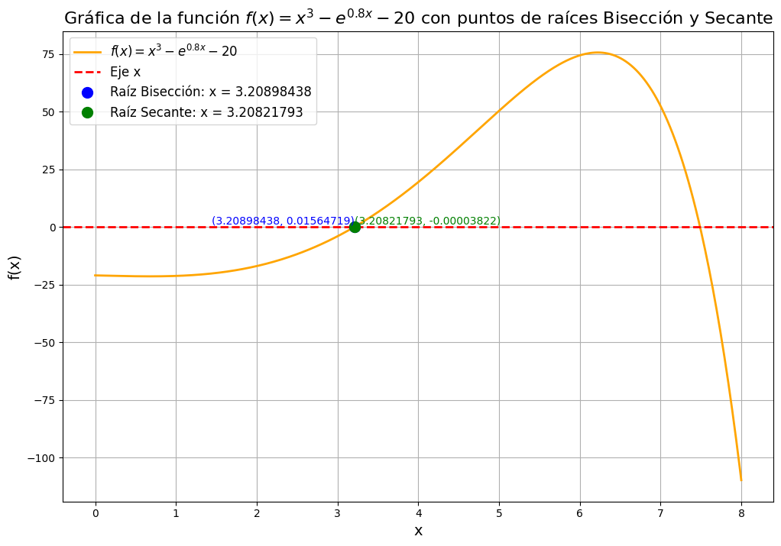
28 | 3.222855408 | 3.207739266 | 3.208217934 | 0.3006292336 | -0.009831027824 | -3.822924801E-05 | 0.0001492004057
29 | 3.207739266 | 3.208217934 | 3.208219802 | -0.009831027824 | -3.822924801E-05 | 4.900925887E-09 | 5.82450047E-07
30 | 3.208217934 | 3.208219802 | 3.208219802 | -3.822924801E-05 | 4.900925887E-09 | 0 | 0

